操作説明
操作説明

操作に使うのは基本マウスとキーボード。 | ズーム時にはマップ移動に十字キーまたはWASDキーを使用する。

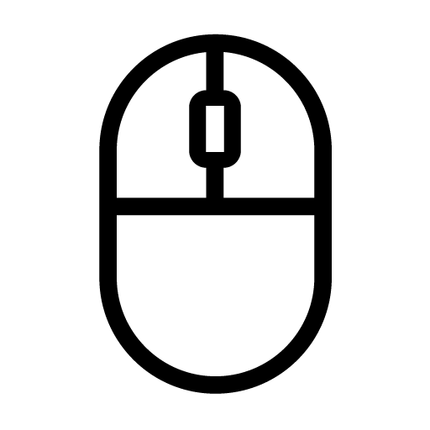

左クリック
----------
選択
＆
決定
右クリック
----------
キャンセル

W
S
D
A

ズームイン、ズームアウトにはX、Zキーを押す。

ズームイン
ズームアウト

X
Z

フィールド
フィールド

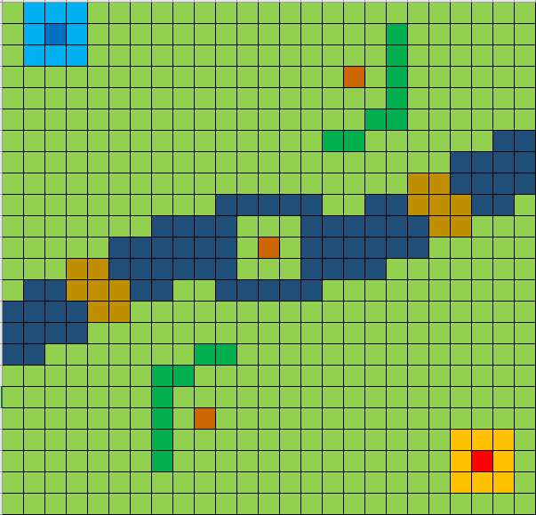
③敵の本陣

④敵の陣地
⑤川

⑥橋

②自軍の陣地

⑧資源
①自軍の本拠地
⑦山

 | 説明

 | ① | プレイヤーの拠点。HPを0にされると敗北となりゲームオーバーになる。
 | ② | プレイヤーが召喚したユニットの初期配置が可能な場所。
 | ③ | 敵の拠点。HPを0にすると勝利となる。
 | ④ | 敵が召喚したユニットの初期配置が可能な場所。
 | ⑤ | ユニットの移動にペナルティがかかる場所。カタパルトは移動できない。
 | ⑥ | ペナルティ無しで移動ができる場所。
 | ⑦ | ユニットは移動することができない障害物。
 | ⑧ | カタパルトの召喚やユニットの強化で必要になる素材。

ポーズ画面
ポーズ画面

一時的に処理を全て停止する。
ESCキーでポーズ画面に移行する。

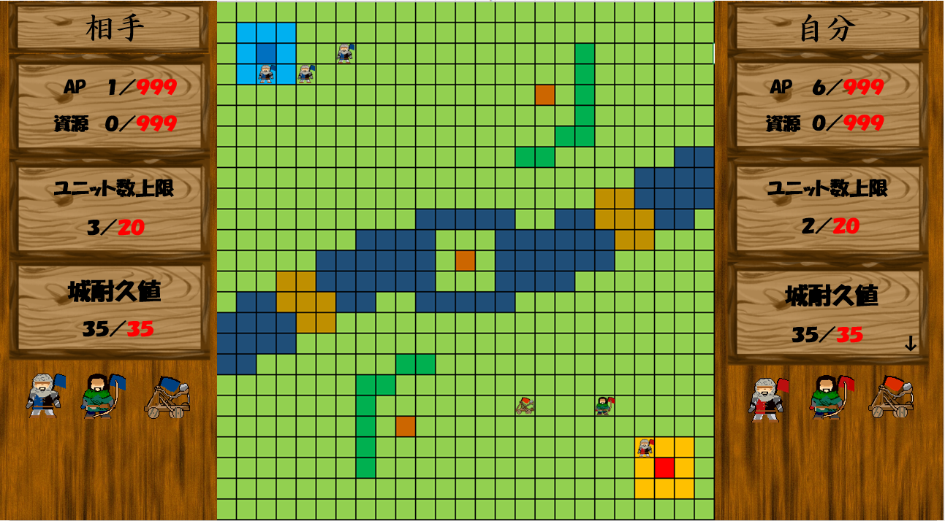
PAUSE

再開
クリックすると処理を再開する。

ゲームを終了する。

クリックすると処理を全て終了する。

シーン移動
シーン移動

 | 単方向

 | 双方向

ゲーム起動

オプション

タイトル画面

ゲーム終了

ステージ選択

自分の城のHPが0になる。
ポーズ画面
ステージ

敵の城のHPが0になる。

ゲームオーバー
ゲームを初めからやり直す

タイトル画面
ゲームクリア

タイトル画面
ステージへ

ステージ選択
タイトル画面

ルール説明
操作・ルール確認画面

召喚
説明
 | 召喚
 | 移動
 | 攻撃
移動
 | 採集

攻撃

採集

勝利条件

敗北条件

ポーズ画面

クリック！
左のボタンをクリックすると右側に説明が出る。

召喚
UI画面にあるユニットをクリックしてから自分の陣地をクリックすると召喚できる。
ただし、召喚に必要なAPまたは資源が足りないと召喚できない。

移動

攻撃

採集

勝利条件

敗北条件

ポーズ画面

